상품제안서
블랙야크 쿨링넥밴드 아이스 넥밴드 | 상품코드: S47479

 |  |  |  |  |  |  | 02-713-8555 | www.synergygift.co.kr
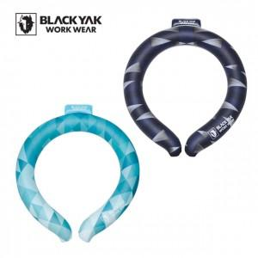

【상세/제작정보】 | <span style="font-size: 14pt;">※ 실크, 풀칼라인쇄 별도 문의</span>

【인쇄/포장옵션】 | 스티커 / 지퍼백

【공급단가】 | 수량 | 50~ | 100~ | 300~ | 1,000~ | 3,000~
*VAT별도 | 블루 | 19,260원 | 18,220원 | 17,330원 | 16,890원 | 16,590원
 | 네이비 | 19,260원 | 18,220원 | 17,330원 | 16,890원 | 16,590원

【상품 URL】 | https://www.synergygift.co.kr:443/src/goods_detail.php?gdno=47479

